開箱 No.026 Hellcatraz
開箱 No.026 Hellcatraz
日期 2023.06.26 ｜ 来源 https://ezslotdesign.com/slot-unboxing026/

遊戲基本資訊
• 遊戲名稱：Hellcatraz
• 開發商：Relax Gaming
• 滾輪設定：6 x 6
• 贏分類型：Way Game
• 命中率：19.92% - 23.22%
• 輸贏起伏：高/很高
• 最大贏分：51,840倍
[影片] https://www.youtube.com/watch?v=cxA6IvOinZs
遊戲特色
Base Game
這款遊戲主要的特色就是他的神秘圖案，不像其它遊戲的神祕圖案會直接翻開成某一個圖案，此遊戲的神祕圖案帶有數字，需要消除掉下跟神祕圖案上的數字相同次數後，才會翻開成可以得分的圖案。
遊戲分為兩個模式：
• Mixed 神秘圖案模式：高波動，神秘圖案帶有的數字通常會兩個不同數字，偶爾會是同一個數字。
• Lockdown 神秘圖案模式：很高波動，神秘圖案帶有的數字都是同一個數字
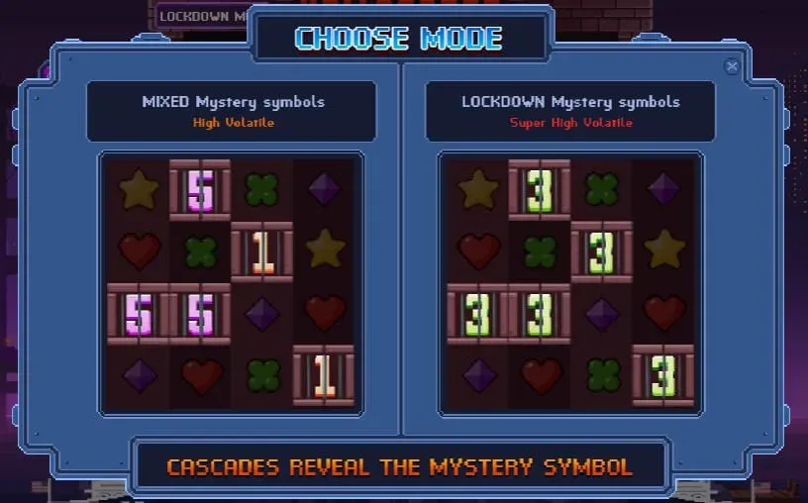

這遊戲玩起來大部分時間那些神祕圖案都沒有機會翻開，並且神秘圖案的數量還不少，感覺有20%-25%是神秘圖案，單看畫面中有那麼多鎖住的神祕圖案，視覺上給人有種不容易連線得分的感覺，然而實際上因為這遊戲的盤面是 6x6，比一般Way Game遊戲的 3x5 或 4x5 還要大，理論上並不會比較難連線贏分，從遊戲商提供的命中率來看，確實也不會特別低。
遊戲給玩家的目標非常明確，就是將神祕圖案翻開，這是一個不太容易觸發的特色，而也正因為神祕圖案帶有數字不容易翻開，所以這遊戲跟其它神祕圖案遊戲最大差異就是，可以很大量的出現在畫面中，一旦真的翻開了神祕圖案，爽感與成就感也比其他遊戲的神祕圖案還要大許多。
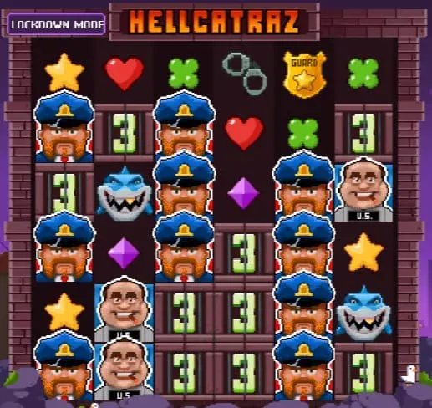

像這樣的畫面在這款遊戲很常見，如果有機會把數字消除到0，讓人非常期待是否可以翻出警察/犯人/鯊魚這些高分圖案，給玩家很大的想像空間
Free Game
這遊戲觸發Free Game的方式也相當特別，不像一般遊戲那樣需要出現一定數量的Scatter圖案，而是需要蒐集2000把鑰匙，所以這遊戲觸發Free Game的Spin次數應該是蠻平均的，不會運氣好一直觸發Free Game，也不會運氣不好一直沒辦法觸發Free Game。這種設計方式降低了波動，但由於Way Game + 神祕圖案的機制本身波動就很大，所以是蠻好的搭配方式。
Free Game裡面，神秘圖案帶有的數字會直接是0，也就是會直接翻開成一般圖案，另外新增了一種金色神祕圖案，金色神秘圖案則是固定帶有數字2，當金色神密圖案數字變為0之後，會增加一次Free Spin。
美術與音效
這款美術是走8 Bits的風格，個人覺得最特別的是當玩家切換不同模式的時候，整個背景也會跟著切換黃昏與夜晚兩個不同時間，而理所當然的對一個城市來說，夜晚是比較危險的時間，所以夜晚對應的也是高風險高報酬的很高起伏模式
背景音樂與音效也如同美術一樣，走的是傳統的風格，單看畫面與聽聲音，真的有種正在玩紅白機遊戲的感覺，尤其是看到警察跟大城市背景，不禁想起一款老紅白機遊戲 City Connection
[影片] https://www.youtube.com/watch?v=0bYMpEPJTvg
總結
這是一款風格特色鮮明，規則新穎但又簡單易懂的遊戲，雖然沒辦法吸引所有玩家，但一定會有一部分的玩家喜歡這類型，至於你是不是喜歡這類型遊戲的玩家，趕快試玩看看就知道了！
試玩專區
有興趣的玩家也可以直接在下面視窗試玩

